ログイン画面
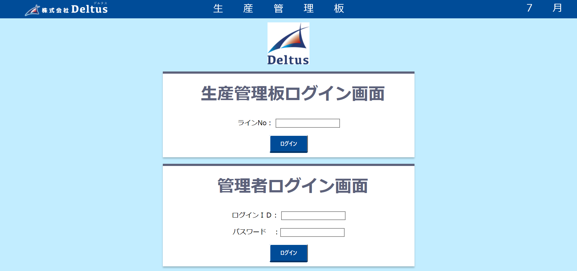

リンク：「login.html」
リンク：「login.html」

登録されていないラインNOです。 or ラインNOが入力されていません。 or ラインＮＯは5文字で入力してください。 or ラインＮＯは半角で入力してください。

登録されていないログインIDです。 or ログインIDが入力されていません。

パスワードが間違っています。 or パスワードが入力されていません。
ログインＩＤとパスワードが入力されていません。

